Disclaimer
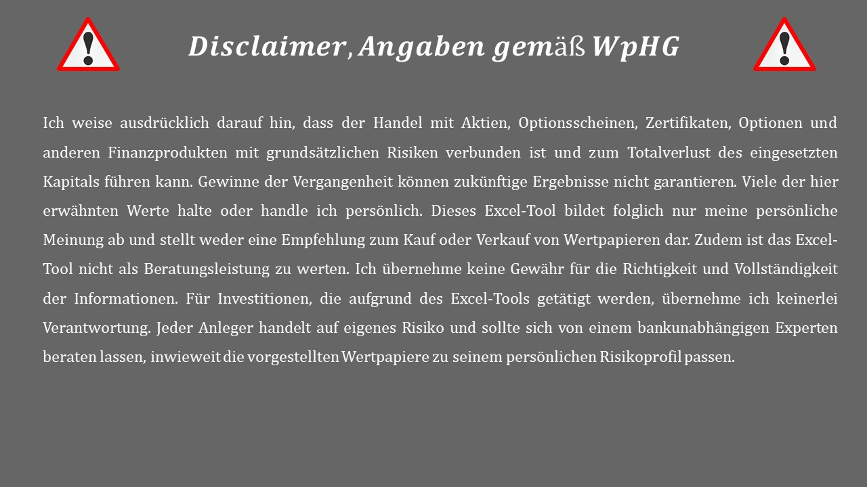
Version: | 1.6
Stand: | 2022-11-11

Übersicht
Unternehmen | Kürzel | Kurs | Währung | Mögliche Rendite p.a. (10 Jahre) |  |  |  | Note (Bewertung) | Bereinigtes KGV/KCV | Faiers KGV nach Seith | Stand (Analyse)
 |  |  |  | Negatives Szenario | Normales Szenario | Positives Szenario | Exkl. |  |  |  |  | Disclaimer beachten!!!
Alphabet A | GOOG | 136.64 | US-Dollar | -1.25% | 6.45% | 11.70% | nein | 1.64 | 22.37 | 16.7 | 2023-10-29
Apple | AAPL | 195.71 | US-Dollar | -4.05% | 0.33% | 5.58% | nein | 1.43 | 31.44 | 15.6 | 2023-09-11
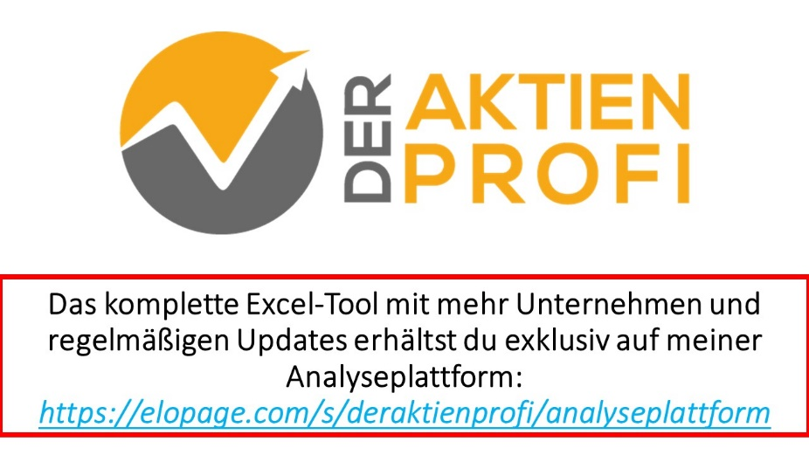
Baidu | BIDU | 113.45 | US-Dollar | 3.27% | 12.17% | 15.03% | nein | 1.93 | 9.40 | 18.7 | 2023-06-19
British American Tobacco | BATS | 22.77 | Pfund | 3.44% | 7.57% | 15.80% | nein | 2.43 | 12.27 | 8.7 | 2023-12-11
Deutsche Post | DPW | 46.07 | Euro | -1.41% | 3.70% | 8.96% | nein | 2.50 | 18.01 | 11.3 | 2023-08-26
Disney | DIS | 92.82 | US-Dollar | -10.87% | -3.05% | 6.10% | nein | 2.57 | 37.44 | 11.3 | 2023-09-18
Haier Smart Home (D Aktie) | HAIER_D | 1.12 | Euro | 11.57% | 17.79% | 23.21% | nein | 2.64 | 2.20 | 10.0 | 2023-11-06
Intel Corp. | INTC | 42.70 | US-Dollar | -5.09% | 1.68% | 9.49% | nein | 2.64 | 16.00 | 8.9 | 2023-08-19
Meta (ehem. Facebook) | FB | 332.75 | US-Dollar | -4.50% | 3.63% | 7.49% | nein | 1.93 | 26.51 | 14.8 | 2023-08-19
Mo-Bruk | MBR | 306.50 | Zloty | 1.99% | 8.40% | 16.84% | nein | 1.86 | 9.55 | 10.0 | 2023-04-16
Netflix | NFLX | 453.76 | US-Dollar | -8.71% | -0.75% | 6.32% | nein | 2.07 | 38.90 | 13.9 | 2023-09-04
S&P 500 | SP500 | 4,604.00 | - | -0.14% | 3.13% | 6.33% | nein | - | 26.01 | 17.5 | 2023-09-11
SAP | SAP | 147.14 | Euro | -4.18% | 0.56% | 6.32% | nein | 2.00 | 35.72 | 16.7 | 2023-09-04
Sprouts Farmers Market | SFM | 46.02 | US-Dollar | -3.88% | 2.68% | 8.08% | nein | 2.57 | 19.45 | 10.7 | 2022-11-08 | Stand Aktienkurse: | 2022-08-21
Tesla | TSLA | 243.84 | US-Dollar | -10.89% | -2.94% | 8.32% | nein | 2.07 | 68.24 | 15.5 | 2022-12-06

 |  |  |  |  |  |  |  |  |  |  |  | Stand Aktienkurse: | 2023-12-11

Vorlage
Unternehmen: |  |  |  | Übersicht | …Felder sind auszufüllen |  |  | …automatische Berechnung (nicht ausfüllen)

Stand: |  | Negatives Szenario |  |  | Normales Szenario |  |  | Positives Szenario
Haupt-Umsatzregion: |  | Gewinnwachstum Jahr 1 bis 5: |  |  | Gewinnwachstum Jahr 1 bis 5: |  |  | Gewinnwachstum Jahr 1 bis 5:
"Risikoloser" Zins: | #N/A | Gewinnwachstum Jahr 6 bis 10: |  |  | Gewinnwachstum Jahr 6 bis 10: |  |  | Gewinnwachstum Jahr 6 bis 10:
 |  | Ausschüttungsquote (Dividende): |  |  | Ausschüttungsquote (Dividende): |  |  | Ausschüttungsquote (Dividende):
Kurs: | #N/A | KGV: |  |  | Faires KGV nach Seith: |  | #DIV/0! | KGV:
Bereinigtes KGV/KCV | #N/A | Jahr | EPS | Dividende | Jahr | EPS | Dividende | Jahr | EPS | Dividende
Bereinigter Gewinn je Aktie: |  | 0 | $0.00 | - | 0 | $0.00 | - | 0 | $0.00 | -
Nettocash je Aktie: |  | 1 | $0.00 | #N/A | 1 | $0.00 | #N/A | 1 | $0.00 | #N/A
Sonstiges je Aktie: |  | 2 | $0.00 | #N/A | 2 | $0.00 | #N/A | 2 | $0.00 | #N/A
 |  | 3 | $0.00 | #N/A | 3 | $0.00 | #N/A | 3 | $0.00 | #N/A
Markt | Benotung | 4 | $0.00 | #N/A | 4 | $0.00 | #N/A | 4 | $0.00 | #N/A
Marktwachstum |  | 5 | $0.00 | #N/A | 5 | $0.00 | #N/A | 5 | $0.00 | #N/A
Wettbewerb |  | 6 | $0.00 | #N/A | 6 | $0.00 | #N/A | 6 | $0.00 | #N/A
Regulierung |  | 7 | $0.00 | #N/A | 7 | $0.00 | #N/A | 7 | $0.00 | #N/A
Unternehmen | Benotung | 8 | $0.00 | #N/A | 8 | $0.00 | #N/A | 8 | $0.00 | #N/A
Management |  | 9 | $0.00 | #N/A | 9 | $0.00 | #N/A | 9 | $0.00 | #N/A
Aktionärsstruktur |  | 10 | $0.00 | #N/A | 10 | $0.00 | #N/A | 10 | $0.00 | #N/A
Gewinnverwendung |  | Fairer Kurs in 10 Jahren: | $0.00 | #N/A | Fairer Kurs in 10 Jahren: | #DIV/0! | #N/A | Fairer Kurs in 10 Jahren: | $0.00 | #N/A
Geschäftsmodell
Burggraben |  | Rendite p.a.: | #N/A |  | Rendite p.a.: | #DIV/0! |  | Rendite p.a.: | #N/A
Marke

Produkt |  | Bemerkungen:
Finanzen | Benotung
Finanzielle Situation
Marge
Eigenkapitalrendite
Free Cashflow
Durchschnittsnote: | #DIV/0!

Geforderter Renditeaufschlag | #DIV/0!
Geforderte Mindestrendite | #DIV/0!
Faires KGV nach Seith | #DIV/0!
Faires KGV (manuelle Eingabe) | 0.00

